Лист_1
 |  | ООО "Лидер", ИНН 2464145218, КПП 246101001, 660050, Красноярский край, Красноярск г, Грунтовая ул, дом 19, СКЛАД 11, +7 (391) 269-97-48

 |  |  | Прайс-лист
 |  |  | 05 сентября 2025 г.

Код | Изображение |  | Наименование товаров | Ед.Изм. | Объем | Вес

 |  |  | КАТАЛОГ
 |  |  | 03.ДУШЕВЫЕ КАБИНЫ ОГРАЖДЕНИЯ ДВЕРИ
 |  |  | Душевые кабины PARLY
00-00215202 |  | 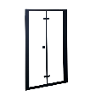 | Дверь душевая 100*195 BELLA D101B в нишу складная 2части черный профиль прозр ст 8783 | шт | 0.12 | 26
00-00215204 |  | 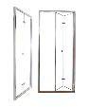 | Дверь душевая 100*195 BELLA D101T в нишу складная 2части профиль хром прозр ст 7703 | шт | 0.11 | 29
00-00218408 |  | 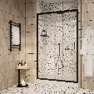 | Дверь душевая 120*195 GLORIA D120B в нишу раздвижная 2части черный профиль прозр ст 7726 | шт | 0.08 | 40
00-00217942 |  | 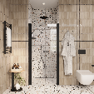 | Дверь душевая 800*1850 в нишу DE80B | шт | 0.11 | 29
00-00218433 |  | 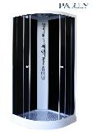 | Кабина душевая 100*100*210 под. низкий стекла тонир/черные без пульта Parly EC1031 9077 | шт | 0.25 | 83
00-00214351 |  | 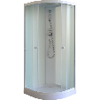 | Кабина душевая 100*100*210 под.низкий стекла прозр с рис/белые тр.душ лейка Parly EB1031 | шт | 0.25 | 83
00-00213828 |  | 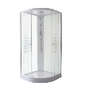 | Кабина душевая 100*100*210 под.низкий стекла прозр с рис/белые тр.душ лейка Parly EB103P | шт | 1.742 | 57
00-00213938 |  | 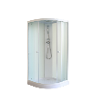 | Кабина душевая 100*100*215 под. низкий стекла матов./белые без пульта Parly EB103 9199 | шт | 0.25 | 83
00-00217445 |  | 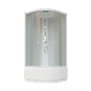 | Кабина душевая 100*100*215 под.высок стекла матов/бел.профиль безсиликон душ троп Parly EF1021 | шт | 0.74 | 72
00-00217939 |  | 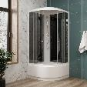 | Кабина душевая 100*100*215 под.высок стекла тонирован/черные безсиликон душ троп Parly EС1021 | шт | 0.74 | 72
00-00213829 |  | 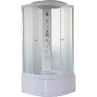 | Кабина душевая 100*100*215 под.высокий стекла жемчужн./бел.профиль душ троп Parly ET102 | шт | 0.74 | 72
00-00213831 |  | 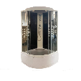 | Кабина душевая 100*100*215 под.высокий стекла прозр с рис /черная стен душ троп, лейка Parly EC102P | шт | 0.58 | 75
00-00213830 |  | 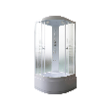 | Кабина душевая 100*100*215 под.высокий стекла прозрачные с рис душ тропич Parly EB102P | шт | 0.74 | 72
00-00218087 |  | 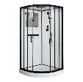 | Кабина душевая 100*100*215 под.низкий стекла прозрач/белое профиль черный VIVA101B CeruttiSpa 8555 | шт | 2.15 | 55
00-00128055 |  | 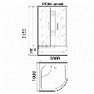 | Кабина душевая 100*100*215 под.низкий стекла тонир./черн. пульт радио подсв. Parly C101 | шт | 2.15 | 55
00-00218746 |  | 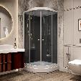 | Кабина душевая 100*100*215 под.сред стекла тонирован/черные безсиликон душ троп Parly CM101 | шт | 0.74 | 83
00-00213945 |  | 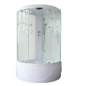 | Кабина душевая 118*118*215 под.высокий стекла матов./бел.рисунок душ тропич.Parly ВE118P | шт | 0.91 | 96.5
00-00213944 |  | 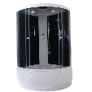 | Кабина душевая 118*118*215 под.высокий стекла тонир./черн. без пульта Parly CE118 | шт | 0.91 | 96.5
00-00214361 |  | 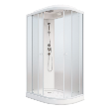 | Кабина душевая 120*80*210 левая под.низкий БЕЗСИЛИКОН СБ ст прозр/жемчуж Parly ET1231L 9069 | шт | 0.4 | 75
00-00215187 |  | 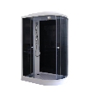 | Кабина душевая 120*80*210 под.низкий ст черные/тонир душ Parly EC1231L 9200 | шт | 1.11 | 83
00-00215188 |  |  | Кабина душевая 120*80*210 под.низкий ст черные/тонир душ Parly EC1231R | шт | 1.11 | 83
00-00215129 |  | 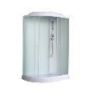 | Кабина душевая 120*80*210 под.низкий стекла бел/матов душ Parly EB123R 7755 | шт | 0.6 | 75
00-00208638 |  | 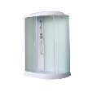 | Кабина душевая 120*80*210 под.низкий стекла жемчуж/жемчуж душ тропич магн уплотнит 45° Parly ET123L | шт | 1.5 | 75
00-00214379 |  | 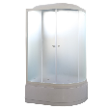 | Кабина душевая 120*80*215 левая под.высокий ст матовое душ тропич Parly EF1221L | шт | 0.33 | 88
00-00208639 |  | 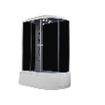 | Кабина душевая 120*80*215 под высокий стекл тонир/черн профиль белый душ тропич Parly EC1221L 9078 | шт | 0.68 | 76
00-00215128 |  | 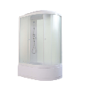 | Кабина душевая 120*80*215 под.высокий ст жемчуж/мат душ Parly EB1221L 9136 | шт | 0.68 | 76
00-00215116 |  | 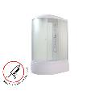 | Кабина душевая 120*80*215 под.высокий ст жемчуж/мат душ Parly EB1221R 8845 | шт | 0.68 | 76
00-00208641 |  | 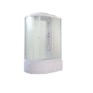 | Кабина душевая 120*80*215 под.высокий стекл прозр рисун/черн душ троп магн уплотн 45° Parly EC122P-L | шт | 0.68 | 76
00-00208655 |  | 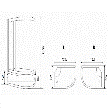 | Кабина душевая 120*80*215 под.высокий стекл прозр рисун/черн душ троп магн уплотн 45° Parly EC122P-R | шт | 0.68 | 76
00-00214352 |  | 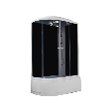 | Кабина душевая 120*80*215 под.высокий стекл тонир/черн профиль белый душ тропич Parly EС1221R | шт | 0.6 | 75
00-00208703 |  | 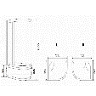 | Кабина душевая 120*80*215 под.высокий стекла жемчуж/жемчуж душ тропич магн уплотн 45° Parly ET122L | шт | 0 | 0
00-00208701 |  |  | Кабина душевая 120*80*215 под.высокий стекла жемчуж/жемчуж душ тропич магн уплотн 45° Parly ET122R | шт | 0.32 | 88
00-00208640 |  | 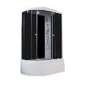 | Кабина душевая 120*80*215 под.высокий стекла тонир черн душ тропический магн уплотн 45° Parly EC122R | шт | 0.68 | 76
00-00214380 |  | 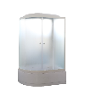 | Кабина душевая 120*80*215 под.высокий стекло матовое проф белый душ тропич Parly EF1221R | шт | 0.33 | 88
00-00214396 |  | 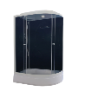 | Кабина душевая 120*80*215 под.средний ст серое/черн безсиликон сб душ тропич Parly CM121L | шт | 0.44 | 83
00-00214395 |  |  | Кабина душевая 120*80*215 под.средний ст серое/черн безсиликон сб душ тропич Parly CM121R | шт | 0.44 | 83
00-00213943 |  | 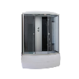 | Кабина душевая 150*75*215 под.высокий стекла тонир./черн.без пульта Parly CNE150 | шт | 0.86 | 95
00-00219310 |  | 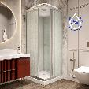 | Кабина душевая 80*80*210 квадрат под.низкий ст матов/белые душ тропич.Parly FQ811 8852 | шт | 0.52 | 59
00-00215189 |  | 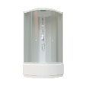 | Кабина душевая 80*80*210 под.высокий ст матов/белые душ тропич.Parly EB821 8846 | шт | 0.52 | 59
00-00218405 |  |  | Кабина душевая 80*80*210 под.низкий стекло матов профиль хром душ тропич F811 | шт | 1.5 | 75
00-00208637 |  | 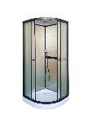 | Кабина душевая 80*80*210 под.низкий стекло матов черн профиль F811B | шт | 1.5 | 75
00-00214148 |  |  | Кабина душевая 80*80*215 под.высок ст тонир/черн проф белый душ тропич.Parly EC821 | шт | 0.29 | 70
00-00217444 |  |  | Кабина душевая 800*800*210 под.высокий стекло матов/белые душ тропич.Parly EF821 | шт | 0.42 | 65
00-00217457 |  | 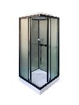 | Кабина душевая 800*800*210 под.низкий стекла матов профиль черный душ тропич Parly FQ811B | шт | 0.3 | 73
00-00217035 |  | 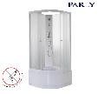 | Кабина душевая 85*85*190 под.высок без крыши б/силик сб ст матов Parly TMF901 | шт | 0.32 | 69
00-00208721 |  | 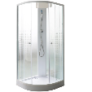 | Кабина душевая 85*85*190 под.глубокий стекло прозрачное рисунок/жемчуж БЕЗ КРЫШИ Parly TM911P | шт | 0.2 | 64
00-00213934 |  | 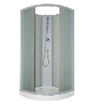 | Кабина душевая 85*85*190 под.низкий стекло прозрачное/жемчуж БЕЗ КРЫШИ Parly TM9111 | шт | 0.19 | 64
00-00215190 |  | 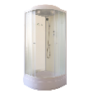 | Кабина душевая 85*85*215 под.средний б/силикон сб ст белые/прозр душ Parly BM86 | шт | 0.32 | 69
00-00214385 |  | 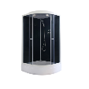 | Кабина душевая 85*85*215 под.средний б/силикон сб стекла черн душ Parly CM86 | шт | 0.32 | 69
00-00219309 |  | 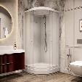 | Кабина душевая 85*85*2150 под.средний стекло бел /мат Parly BM86F | шт | 0.19 | 64
00-00217024 |  |  | Кабина душевая 850*850*1900 под.низкий стекла матов без крыши Parly TMF911 | шт | 0.16 | 64
00-00217025 |  | 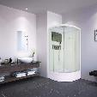 | Кабина душевая 850*850*2150 под.средний стекла прозрач/белые зеркало Parly BMM86 | шт | 0.045 | 5.1
00-00215193 |  | 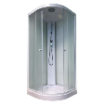 | Кабина душевая 90*90*210 под.низкий б/силикон ст жемчужн душ Parly EF931 9146 | шт | 0.32 | 73
00-00214365 |  | 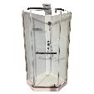 | Кабина душевая 90*90*215 без крыши прозр ст пятиугол низкий под душ лейка полочка CHIKA901T 9095 | шт | 0.33 | 104.5
00-00215169 |  | 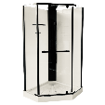 | Кабина душевая 90*90*215 без крыши прозр ст черный пр низкий под душ лейка полочка CHIKA901B | шт | 0.33 | 104.5
00-00214364 |  | 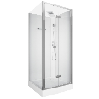 | Кабина душевая 90*90*215 без крыши прозр стекло кв низкий под душ лейка полочка BELLA901T 9094 | шт | 0.5 | 116
00-00213936 |  | 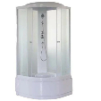 | Кабина душевая 90*90*215 под.высокий стекла жемч/бел душ троп б/пульта монт б/силикона Parly ET921 | шт | 0.54 | 66
00-00208705 |  |  | Кабина душевая 90*90*215 под.высокий стекла прозрачн рисунок/черн душ тропический Parly EC92P | шт | 0.54 | 66
00-00215192 |  |  | Кабина душевая 90*90*215 под.высокий стекла ст мат душ б/силикона Parly EB921 9144 | шт | 0.54 | 66
00-00215191 |  |  | Кабина душевая 90*90*215 под.высокий стекла ст мат душ б/силикона Parly EF921 9137 | шт | 0.54 | 65
00-00217809 |  |  | Кабина душевая 90*90*215 под.высокий стекла тонир./черн. душ троп без пульта Parly EC921 БЕЗ СТЕНКИ | шт | 0.54 | 66
00-00213935 |  |  | Кабина душевая 90*90*215 под.высокий стекла тонир./черн. душ тропический без пульта Parly EC921 | шт | 0.54 | 66
00-00214362 |  |  | Кабина душевая 90*90*215 под.низкий стекла мат/бел тр душ полка PARLY P91F 7250 | шт | 0.3 | 75
00-00217940 |  |  | Кабина душевая 90*90*215 под.низкий стекла прозрачн./белые черный проф Parly P91B | шт | 0.25 | 83
00-00214008 |  |  | Кабина душевая 90*90*215 под.низкий стекла прозрачн/белый профиль зеркало Parly VIVA91 | шт | 0.54 | 55
00-00214009 |  |  | Кабина душевая 90*90*215 под.низкий стекла прозрачн/черный профиль зеркало Parly VIVA91B | шт | 0.54 | 55
00-00215212 |  |  | Кабина душевая 90*90*215 под.средний ст черн/тонир душ Parly ECM921 | шт | 0.22 | 45
00-00213937 |  |  | Кабина душевая 90*90*215 под.средний стекла жемч/бел душ троп б/пульта монтаж б/силикон Parly ETM921 | шт | 0.3 | 40
00-00213833 |  |  | Кабина душевая 90*90*215 под.средний стекла матов/белые задн душ Parly EBM92 | шт | 0.22 | 45
00-00218268 |  |  | Кабина душевая 90*90*215 прозр ст задн белые пятиугол низкий под душ лейка полочка PARLY P91 7172 | шт | 0.33 | 75
00-00218404 |  |  | Кабина душевая 900*900*210 под.низкий стекла матов/бел профиль белый душ троп Parly EB931 | шт | 0.19 | 73
00-00217456 |  |  | Кабина душевая 900*900*215 под.низкий стекла прозрач/бел профиль черн крыша стекло AMI | шт | 0.19 | 73
00-00217455 |  |  | Кабина душевая 900*900*215 под.низкий стекла тонир/черн профиль хром матов душ троп Parly EC931 | шт | 0.19 | 73
00-00217443 |  |  | Кабина душевая 900*900*215 под.средний стекла бел/мат душ троп б/пульта монтаж б/силик Parly EFM921 | шт | 0.35 | 40
00-00217028 |  |  | Кабина душевая 900*900*2150-2250 под.низк кв черн панель душ полочка прозр ст черн проф BELLA901B | шт | 0.74 | 72
00-00213832 |  |  | Кабина душевая 95*95*215 под.средний стекла прозр/белые задн душ троп лейка зеркало Parly BMM95 | шт | 0.41 | 79
00-00208739 |  |  | Ограждение душевое 100*100*195 стекла тониров рисунок без поддона Parly DIVA100 CERUTTI | шт | 0.13 | 52
00-00217036 |  |  | Ограждение душевое 1000*1900мм ст прозрач черн профиль БЕЗ ПОДДОНА Parly T100B | шт | 0.1 | 45
00-00217037 |  |  | Ограждение душевое 1000*1900мм ст тонирован черн профиль БЕЗ ПОДДОНА Parly T100G | шт | 0.1 | 45
00-00208726 |  |  | Ограждение душевое 120*80*195 под.срдний стекла прозрач рисунок БЕЗ КРЫШИ Parly ZEM120P-L | шт | 0.38 | 46
00-00208737 |  |  | Ограждение душевое 120*80*195 под.срдний стекла прозрач рисунок БЕЗ КРЫШИ Parly ZEM120P-R | шт | 0.38 | 46
00-00218406 |  |  | Ограждение душевое 70*100*195 под.низк стекла прозрач профиль черный Parly QZ71B | шт | 0.15 | 48.5
00-00104592 |  |  | Ограждение душевое 80*100*215 под.низкий стекла тониров. правосторонний Parly QUADRO 80R | шт | 0.13 | 58
00-00208740 |  |  | Ограждение душевое 80*120*195 стекла прозрач профиль черный БЕЗ ПОДДОНА Parly MUZA120 CERUTTI | шт | 0.1 | 58.2
00-00217019 |  |  | Ограждение душевое 80*80*193 под.низкий квадрат ст стекло с рис Parly ZQ8111 9072 | шт | 0.29 | 70
00-00208723 |  |  | Ограждение душевое 80*80*193 под.низкий квадрат стекла матов Parly ZEQ811 | шт | 0.13 | 38
00-00213939 |  |  | Ограждение душевое 80*80*193 под.низкий квадрат стекла матовые монтаж б/силикона Parly ZEQ8111 9087 | шт | 0.13 | 38
00-00208724 |  |  | Ограждение душевое 80*80*193 под.низкий квадрат стекла прозрачн рисунок Parly ZQ811 | шт | 0.13 | 38
00-00214347 |  |  | Ограждение душевое 80*80*195 под.низкий безсиликоy сб стекла матовые Parly ZE811 9070 | шт | 0.29 | 70
00-00218637 |  |  | Ограждение душевое 90*120*195 стекла прозрач профиль черный БЕЗ ПОДДОНА C1A CERUTTI | шт | 0.1 | 58.2
00-00214344 |  |  | Ограждение душевое 90*90*190 под высокий ст матов/белые душ Parly ZF90 9158 | шт | 0.14 | 41
00-00214343 |  |  | Ограждение душевое 90*90*190 под низкий ст матов/белые душ Parly ZF91 9159 | шт | 0.14 | 41
00-00064183 |  |  | Ограждение душевое 90*90*190 под.низкий ст прозрачн с рисунком Z9111 | шт | 0.42 | 43
00-00208725 |  |  | Ограждение душевое 90*90*193 под.высокий стекла прозрач рисунок Parly Z901 | шт | 0.42 | 40
00-00215761 |  |  | Ограждение душевое 90*90*195 пентагон стекла прозр хром БЕЗ ПОДДОНА CHIKA CERUTTI ZP91 РАСПРОДАЖА | шт | 1.58 | 57
00-00214349 |  |  | Ограждение душевое 90*90*195 пентагональное стекла прозрач хром БЕЗ ПОДДОНА CHIKA CERUTTI ZP91 | шт | 0.1 | 45
00-00113860 |  |  | Ограждение душевое 90*90*195 под низкий пятиугол стекла Parly ZP91 УЦЕНКА (микротрещина на поддоне) | шт | 1.58 | 57
00-00213940 |  |  | Ограждение душевое 90*90*195 под.низкий пятиугольный стекла прозрачные Parly ZPE911B | шт | 0.25 | 40
00-00208738 |  |  | Ограждение душевое 90*90*195 под.низкий пятиугольный стекла прозрачные Parly ZPE91B | шт | 0.25 | 40
00-00217442 |  |  | Ограждение душевое 90*90*195 стекла прозрач профиль черный БЕЗ ПОДДОНА Parly MUZA 90 CERUTTI | шт | 0.1 | 52
00-00208741 |  |  | Ограждение душевое 90*90*195 стекла прозрач профиль черный БЕЗ ПОДДОНА Parly VIVA90B CERUTTI | шт | 0.25 | 52
00-00214348 |  |  | Ограждение душевое 90*90*195 черн профиль прозр ст С ПОДДОНОМ Parly ZPE911B 9090 | шт | 0.14 | 25
00-00214388 |  |  | Ограждение душевое 90*90*197 Parly под.низкий ст прозрачн черн профиль ZEP91B | шт | 0.22 | 45
00-00217034 |  |  | Ограждение душевое 900*900*1900 Parly под.низкий ст прозрачн черный профиль ZE911B | шт | 0.74 | 72
00-00217026 |  |  | Ограждение душевое 900*900*1950 CERUTTI SPA прозрачн стекло квадрат MIMI ZQ91T | шт | 0.045 | 5.1
00-00217022 |  |  | Ограждение душевое 900*900*1950 Parly под.низкий пентагонал ст спрозрачн ZPE911T | шт | 0.29 | 70
00-00217027 |  |  | Поддон акрил 90*90*1950мм квадрат CERUTTI SPA Q91 | шт | 0.045 | 5.1
00-00208742 |  |  | Поддон душевой акриловый 100*100*12 полукруг низкий R100 CERUTTI | шт | 0.01 | 12
00-00208755 |  |  | Поддон душевой акриловый 120*80*12 прямоугольный низкий на каркасе QR121 CERUTTI | шт | 0.01 | 12
00-00208743 |  |  | Поддон душевой акриловый 90*90*12 полукруг низкий R90 CERUTTI | шт | 0.01 | 12
00-00214384 |  |  | Поддон душевой акриловый 90*90*15 пентагональный P91 CERUTTI 6786 | шт | 0.01 | 12
00-00214459 |  |  | Шторка душевая на ванну PARLI 130*120 прозрачная распашная F03 7178 | шт | 0.045 | 5.1

